Sheet1
ICA Koder
a)
Fakulteter | Kat A | Kat B | Kat A+B | Sannsynlighet
Helse | 1420 | 1829 | 3249 | 17% | 0.17 | a | 0.32 | 0.61
Humaniora | 1182 | 1525 | 2707 | 15% | 0.15 | b |  |  | 1
Kunstfag | 293 | 420 | 713 | 4% | 0.04 | c | 0.18 | 0.39
Tek | 1137 | 2166 | 3303 | 21% | 0.21 | d
Lærer | 1158 | 1506 | 2664 | 14% | 0.14 | e
Økonomi | 2398 | 3093 | 5491 | 29% | 0.29 | f
 | 7588 | 10539
Total |  |  | 18127 | 100%

b) | Man får minst informasjon for Fakultet for Økonomi og samfunnsvitenskap
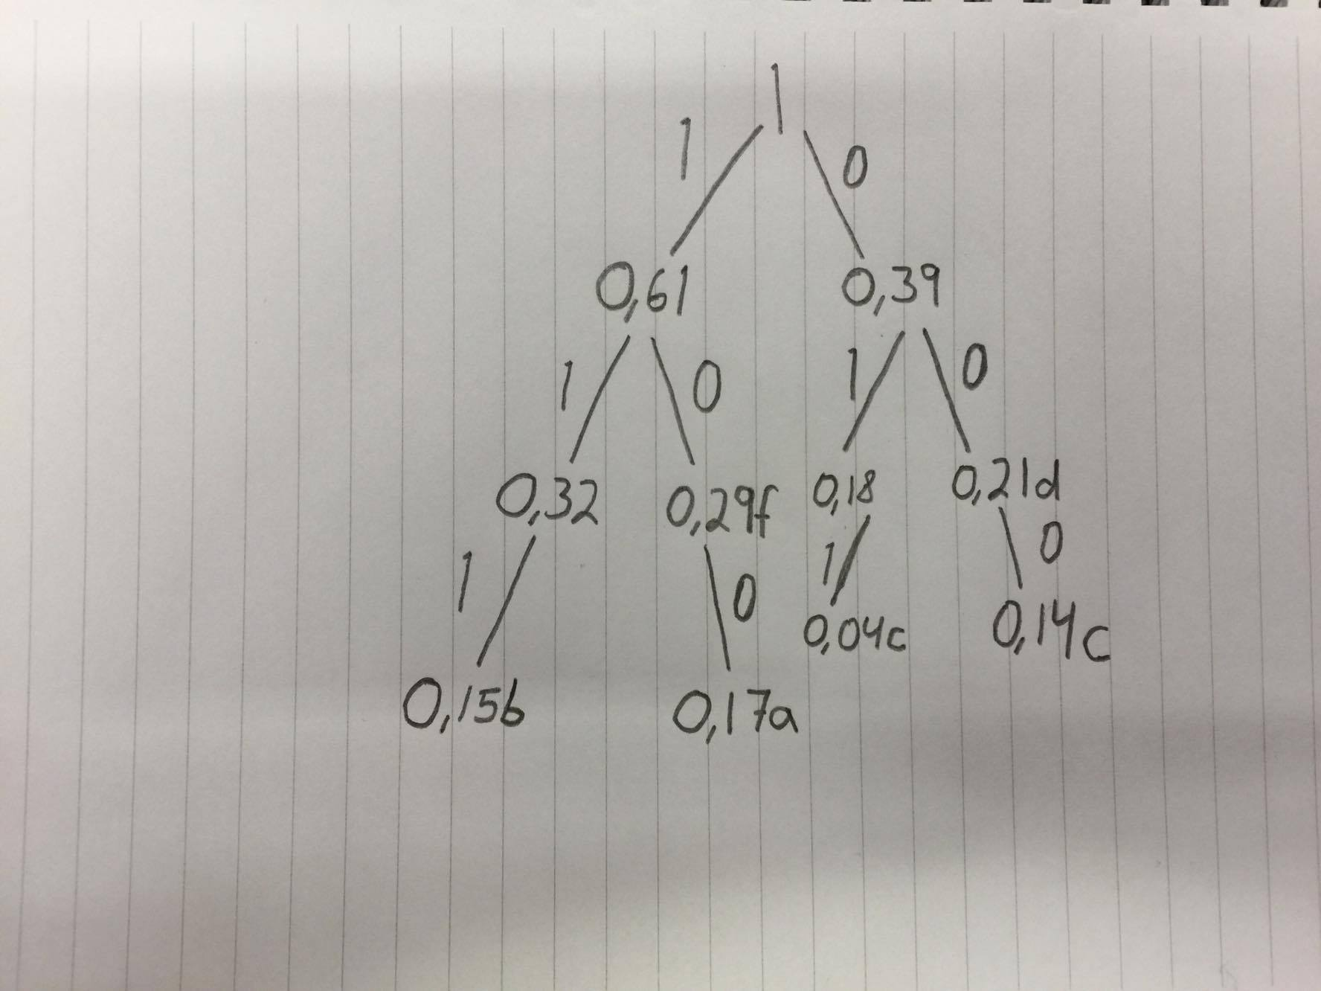
c)

 | Kode og Kodelengde:
 | a = 100 = 3 bits
 | b = 111 = 3 bits
 | c = 011 = 3 bits
 | d = 00 = 2 bits
 | e = 000 = 3 bits
 | f = 10 = 2 bits

D) | Gjennomsnittslengden er 3*0.17+3*0.15+3*0.14+2*0.21+3*0.14+2*0.29=2.8*100=280
 | 280 Bits

